Sommaire
2014-09-25 | 42 JOUEURS ! :)

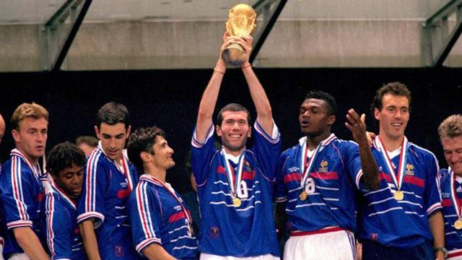

Distributions des points

Classement général

Historique par match

"Cotes"

